Hoja1
200 | 20 | 4000 | 40

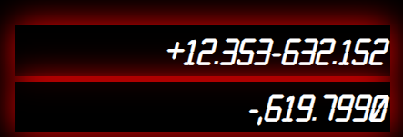

 |  |  |  | 12

 |  |  |  |  | buttons number

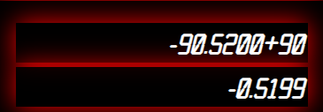
 |  |  |  | 561465165 | -0.6
 |  |  |  |  | 0.21
 |  |  |  |  | -0.39
 |  |  |  | 7
 |  |  |  | 2
 |  |  |  | 5
 |  |  |  | 8

